49 中学校生徒数（教員１人当たり）
 | 49 中学校生徒数（教員１人当たり）

 | 時点 2025(R7)年5月1日（毎年） |  |  |  |  |  |  | 平 均 値 |  |  |  | 11.6
 | 単位 人，人 |  |  |  |  |  |  | 標準偏差 |  |  |  | 2.8
 | 市町村名 | 指標 | 順位 |  | #REF! | 教員数 | 市町村名 | 指標 | 順位 |  | #REF! | 教員数

 | 千葉県 | 13.9 |  | － |  | 10,949 | 八街市 | 12.3 |  | 24 |  | 112
 | 千葉市 | 14.2 |  | 10 |  | 1,665 | 印西市 | 13.6 |  | 16 |  | 242
 | 銚子市 | 9.9 |  | 39 |  | 98 | 白井市 | 13.8 |  | 14 |  | 133
 | 市川市 | 15.7 |  | 3 |  | 743 | 富里市 | 13.7 |  | 15 |  | 81
 | 船橋市 | 17.1 |  | 1 |  | 944 | 南房総市 | 7.2 |  | 50 |  | 88
 | 館山市 | 11.3 |  | 30 |  | 83 | 匝瑳市 | 10.5 |  | 37 |  | 70
 | 木更津市 | 12.4 |  | 22 |  | 312 | 香取市 | 9.9 |  | 39 |  | 144
 | 松戸市 | 15.6 |  | 4 |  | 725 | 山武市 | 9.1 |  | 44 |  | 99
 | 野田市 | 12.2 |  | 26 |  | 297 | いすみ市 | 10.1 |  | 38 |  | 72
 | 茂原市 | 12.4 |  | 22 |  | 155 | 大網白里市 | 12.7 |  | 21 |  | 85
 | 成田市 | 13.9 |  | 12 |  | 253 | 酒々井町 | 13.6 |  | 16 |  | 30
 | 佐倉市 | 13.1 |  | 19 |  | 292 | 栄町 | 13.9 |  | 12 |  | 24
 | 東金市 | 12.1 |  | 27 |  | 107 | 神崎町 | 7.2 |  | 50 |  | 14
 | 旭市 | 10.8 |  | 33 |  | 135 | 多古町 | 10.9 |  | 32 |  | 24
 | 習志野市 | 16.4 |  | 2 |  | 304 | 東庄町 | 9.7 |  | 41 |  | 25
 | 柏市 | 15.0 |  | 5 |  | 808 | 九十九里町 | 10.7 |  | 35 |  | 23
 | 勝浦市 | 8.8 |  | 45 |  | 27 | 芝山町 | 7.6 |  | 47 |  | 19
 | 市原市 | 11.9 |  | 29 |  | 528 | 横芝光町 | 9.7 |  | 41 |  | 51
 | 流山市 | 14.8 |  | 8 |  | 366 | 一宮町 | 12.3 |  | 24 |  | 28
 | 八千代市 | 14.9 |  | 6 |  | 362 | 睦沢町 | 7.6 |  | 47 |  | 20
 | 我孫子市 | 14.2 |  | 10 |  | 194 | 長生村 | 10.7 |  | 35 |  | 26
 | 鴨川市 | 9.6 |  | 43 |  | 59 | 白子町 | 10.8 |  | 33 |  | 20
 | 鎌ケ谷市 | 14.6 |  | 9 |  | 176 | 長柄町 | 5.9 |  | 53 |  | 17
 | 君津市 | 11.1 |  | 31 |  | 164 | 長南町 | 5.2 |  | 54 |  | 19
 | 富津市 | 12.1 |  | 27 |  | 64 | 大多喜町 | 8.6 |  | 46 |  | 19
 | 浦安市 | 13.6 |  | 16 |  | 271 | 御宿町 | 6.6 |  | 52 |  | 16
 | 四街道市 | 14.9 |  | 6 |  | 170 | 鋸南町 | 7.3 |  | 49 |  | 15
 | 袖ケ浦市 | 12.9 |  | 20 |  | 131

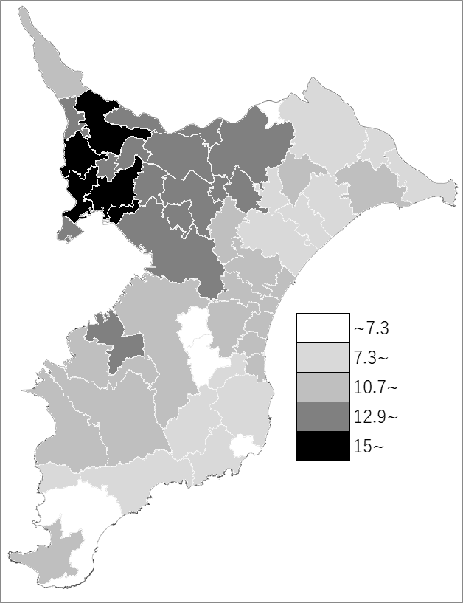
 | 千葉県の推移
 | 教員数(右軸) | 指標
令和3年 | 10836 | 14.6
令和4年 | 10842 | 14.5
令和5年 | 10888 | 14.3
令和6年 | 10925 | 14.1
令和7年 | 10949 | 13.9

《備 考》 ・資料出所 統計課「学校基本統計（学校基本調査結果）」 ・算出方法 生徒数÷本務教員数

